管理控制台
用户基本信息，从User表中获取
从大楼信息表中获取

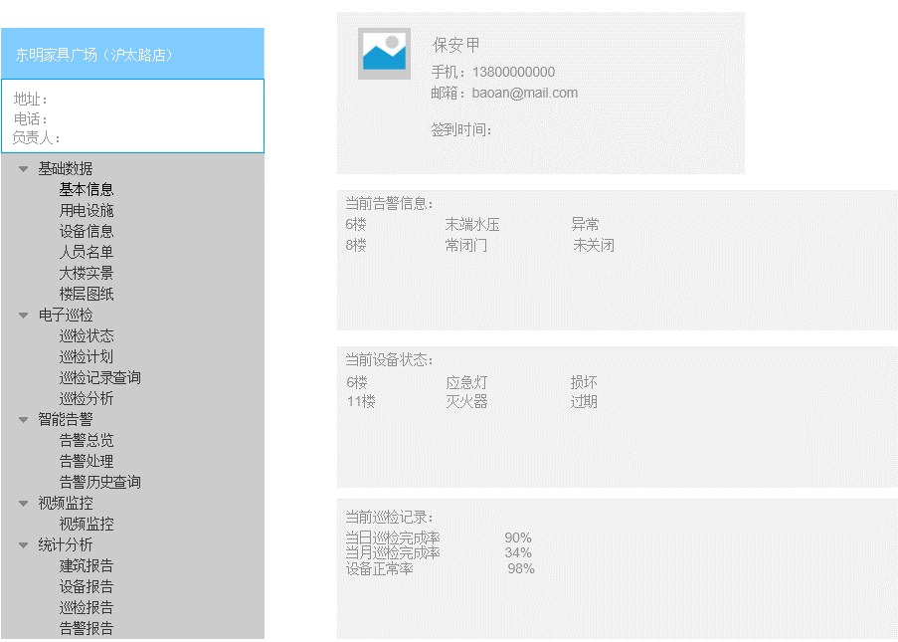
 |  |  |  |  |  |  |  |  |  |  |  | 显示字段
 |  |  |  |  |  |  |  |  |  |  |  | 用户头像
显示字段： |  |  |  |  |  |  |  |  |  |  |  | 真实姓名
建筑名称 |  |  |  |  |  |  |  |  |  |  |  | 邮件地址
地址 |  |  |  |  |  |  |  |  |  |  |  | 手机
物业直线电话 |  |  |  |  |  |  |  |  |  |  |  | 当前登录时间（签到时间）
物业联系人
消防联系人 |  |  |  |  |  |  |  |  |  |  |  |  | 显示字段
当前告警信息，从传感器信息表中获取。如所有传感器都正常，则显示 无告警。 点击跳转告警总览页面
管理联系人 |  |  |  |  |  |  |  |  |  |  |  |  | 楼层
 |  |  |  |  |  |  |  |  |  |  |  |  | 传感器类型
 |  |  |  |  |  |  |  |  |  |  |  |  | 当前状态

当前设备状态，从巡检设备信息表中获取。如所有设备无异常，则显示 所有设备正常。点击跳转巡检状态页面
 |  |  |  |  |  |  |  |  |  |  |  |  | 显示字段
 |  |  |  |  |  |  |  |  |  |  |  |  | 楼层
 |  |  |  |  |  |  |  |  |  |  |  |  | 设备名称
 |  |  |  |  |  |  |  |  |  |  |  |  | 当前状态

巡检概况
 |  |  |  |  |  |  |  |  |  |  |  | 当日巡检完成度 | 当日巡检设备数量/当日计划巡检设备数量
 |  |  |  |  |  |  |  |  |  |  |  | 当月巡检完成度 | 当月巡检设备数量/当月计划巡检设备次数总和
 |  |  |  |  |  |  |  |  |  |  |  | 设备正常率 | 当前正常设备数量/设备总数

读取固定的数据列表，或者写死在程序里

 |  |  |  |  |  |  |  |  | 传感器信息表（含状态）
 | 字段说明 | 列名 | 数据类型 | 长度 | 小数位 | 标识 | 主键 | 外键 | 允许空 | 默认值 | 说明
 |  | id | int | 4 | 0 |  |  |  | 否
 | 传感器id
 | 网关标识
 | 传感器标识
 | 大楼标识
 | 楼层
 | 位置描述
 | 传感器类型
 | 当前状态 |  |  |  |  |  |  |  |  |  | 正常/异常/失效

 |  |  |  |  |  |  |  |  | 巡检设备信息表（含状态）
 | 字段说明 | 列名 | 数据类型 | 长度 | 小数位 | 标识 | 主键 | 外键 | 允许空 | 默认值 | 说明
 |  | id | int | 4 | 0 | 是 | 是 |  | 否
 | 大楼标识 | systemnum | nvarchar | 50 | 0 |  |  |  | 是 |  | 系统编号,同building表里的systemnum
 | 楼层 | Floorname | nvarchar | 50 | 0 |  |  |  | 是
 | 设备位置 | Position | nvarchar | 50 | 0 |  |  |  | 是
 | 设备名称 | devicename | nvarchar | 50 | 0 |  |  |  | 是
 |  | devicetag | int | 4 | 0 |  |  |  | 是 | 0 | 设备状态（0为正常 1为异常 2为损坏）
 |  | rfidtag | nvarchar | 50 | 0 |  |  |  | 是 |  | RFID标签
 |  | xunjiandate | int | 4 | 0 |  |  |  | 是 |  | 巡检时间频率(单位是天)
 |  | userid | int | 4 | 0 |  |  |  | 是
 |  | pinmiantu | nvarchar | 0 | 0 |  |  |  | 是 |  | 平面图url
 |  | lititu | nvarchar | 0 | 0 |  |  |  | 是 |  | 3D图url
 |  | imags | varchar | 50 | 0 |  |  |  | 是
 | 当前状态 | states | int | 4 | 0 |  | 是 |  | 是 |  | 0正常 1 不正常
 |  | isfaulty | int | 4 | 0 |  |  |  | 是
 |  | repairmethod | varchar | 50 | 0 |  |  |  | 是
 |  | inspecdate | datetime | 8 | 3 |  |  |  | 是
 |  | state | int | 4 | 0 |  |  |  | 是 |  | 0正常 1 不正常
 |  | acceptance | int | 4 | 0 |  |  |  | 是 |  | 0 正常 1待验收2验收退回 3申请验收
 |  | iplanId | int | 4 | 0 |  |  |  | 是
 |  | faultycause | varchar | MAX | 0 |  |  |  | 是
 |  | rejectreason | varchar | 50 | 0 |  |  |  | 是
 |  | reportdate | datetime | 8 | 3 |  |  |  | 是
 |  | rejectdate | datetime | 8 | 3 |  |  |  | 是
 |  | startime | datetime | 8 | 3 |  |  |  | 是
 |  | endtime | datetime | 8 | 3 |  |  |  | 是
 |  | xtime | datetime | 8 | 3 |  |  |  | 是
 |  | xz | varchar | 50 | 0 |  |  |  | 是
 |  | yz | varchar | 50 | 0 |  |  |  | 是
 |  | historyId | int | 4 | 0 |  |  |  | 是
 | 巡检点id | pointsfridtag | varchar | 50 | 0 |  |  |  | 是

基本信息
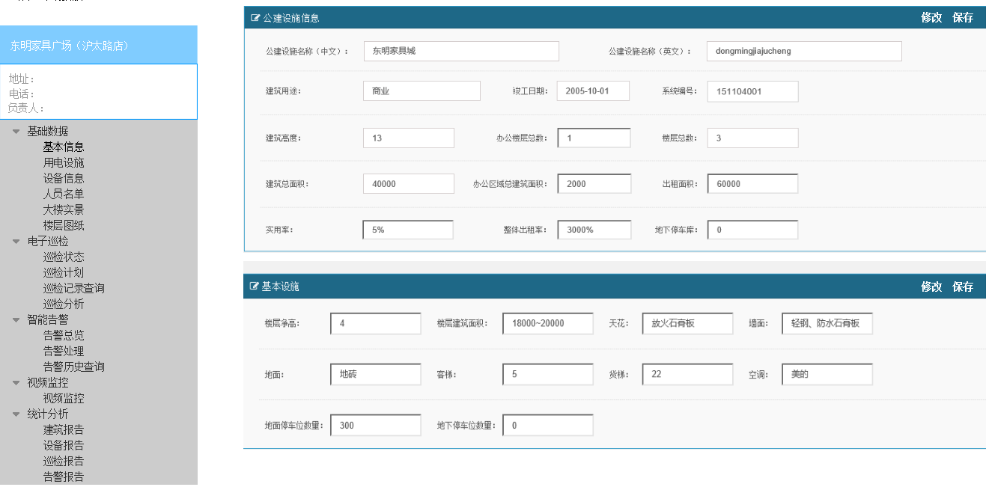

基本信息，从大楼信息表中获取，显示字段按原型图片

默认打开页面，所有数据是不能修改的。
点击修改后，数据框可以修改，修改完成后点击保存，数据框又变得不能修改。

大楼实景
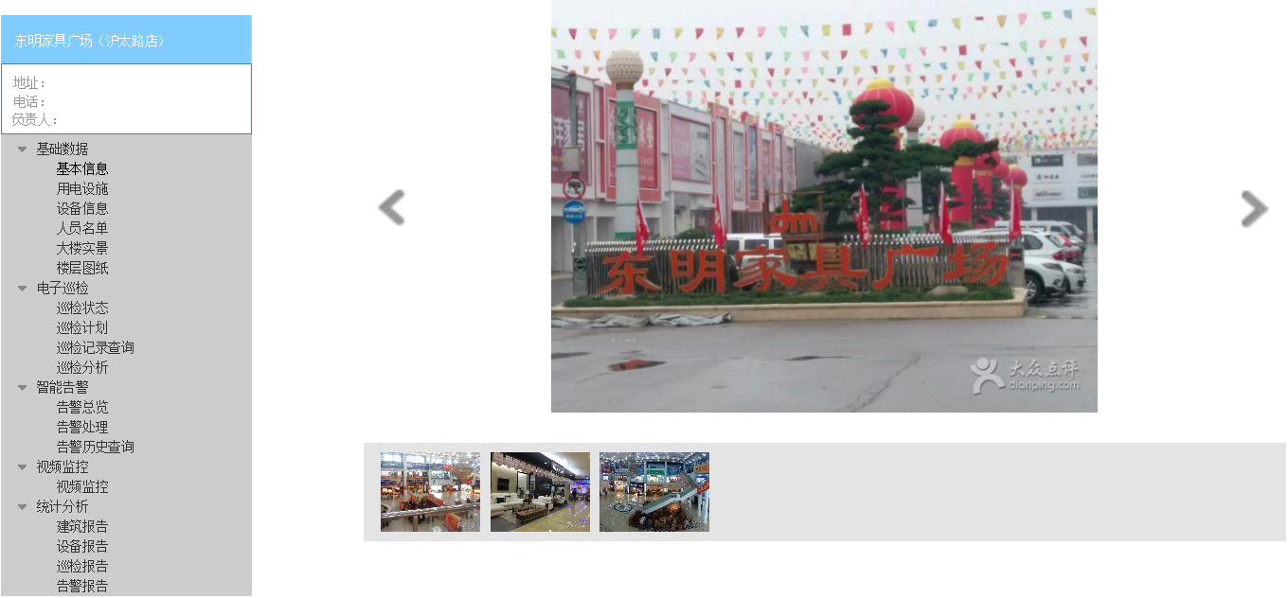

照片显示图， 照片存放在固定子目录中，列表信息从 照片URL表中获取

字段说明 | 列名 | 数据类型 | 长度 | 小数位 | 标识 | 主键 | 外键 | 允许空 | 默认值 | 说明
 | id | int | 4 | 0 |  |  |  | 否
大楼标识
照片URL
照片名称
照片类型

楼层图纸
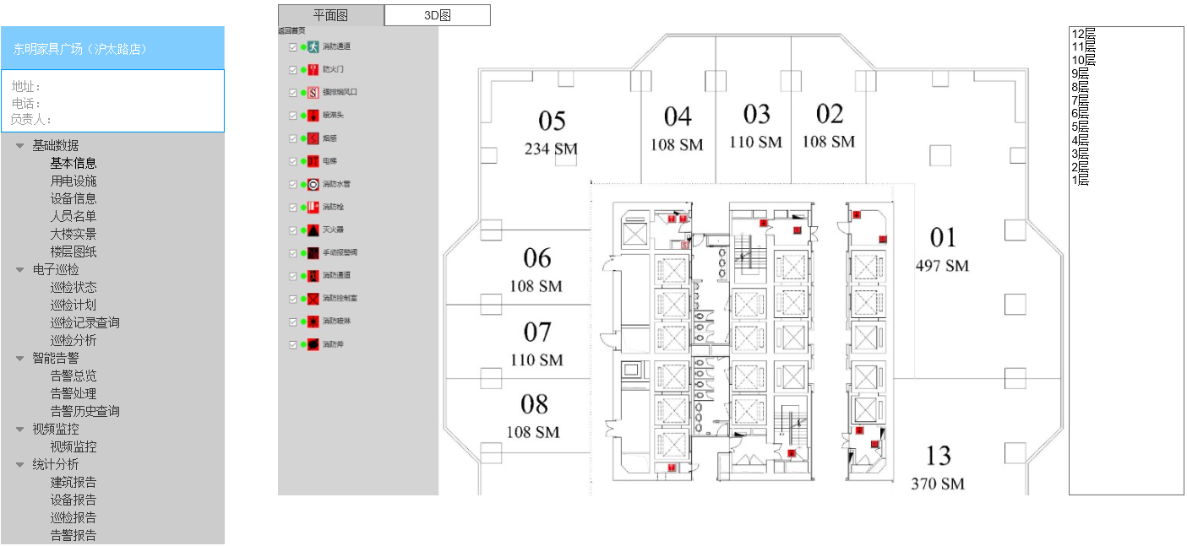

表现形式 基本和全屏监控页面部分相同，但不用获取状态信息，点位根据传感器类型不同区分不同颜色。
颜色定义表待定

巡检状态
图中文本框为筛选框，文本框中输入内容，回车，即以文本框内容为条件 精确搜索数据表，结果显示在该表中。
多个文本框中有内容时，执行 and联合查询。 文本框忽略空格字符

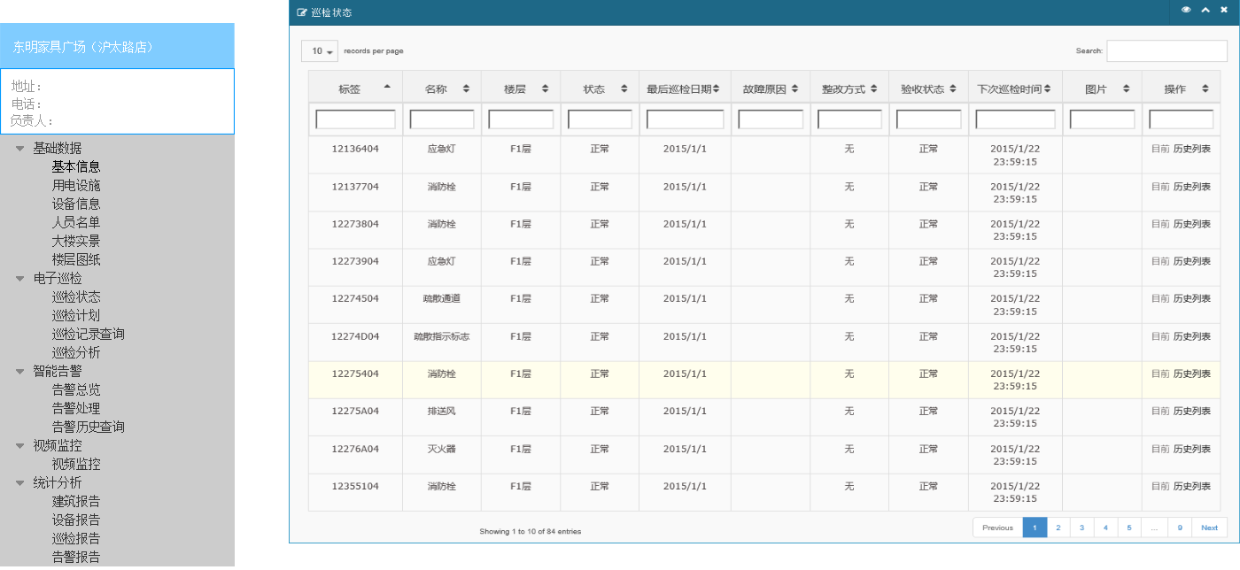

本表为显示 所有巡检设备的当前状态，从巡检设备信息表中获取数据
显示字段参照原型图片

序号 | 列名 | 数据类型 | 长度 | 小数位 | 标识 | 主键 | 外键 | 允许空 | 默认值 | 说明
1 | id | int | 4 | 0 | 是 | 是 |  | 否
2 | systemnum | nvarchar | 50 | 0 |  |  |  | 是 |  | 系统编号,同building表里的systemnum
3 | Floorname | nvarchar | 50 | 0 |  |  |  | 是 |  | 楼层
4 | Position | nvarchar | 50 | 0 |  |  |  | 是 |  | 设备位置
5 | devicename | nvarchar | 50 | 0 |  |  |  | 是 |  | 设备名称
6 | devicetag | int | 4 | 0 |  |  |  | 是 | 0 | 设备状态（0为正常 1为异常 2为损坏）
7 | rfidtag | nvarchar | 50 | 0 |  |  |  | 是 |  | RFID标签
8 | xunjiandate | int | 4 | 0 |  |  |  | 是 |  | 巡检时间频率(单位是天)
9 | userid | int | 4 | 0 |  |  |  | 是
10 | pinmiantu | nvarchar | 0 | 0 |  |  |  | 是 |  | 平面图url
11 | lititu | nvarchar | 0 | 0 |  |  |  | 是 |  | 3D图url
12 | imags | varchar | 50 | 0 |  |  |  | 是
13 | states | int | 4 | 0 |  | 是 |  | 是 |  | 0正常 1 不正常
14 | isfaulty | int | 4 | 0 |  |  |  | 是
15 | repairmethod | varchar | 50 | 0 |  |  |  | 是
16 | inspecdate | datetime | 8 | 3 |  |  |  | 是
17 | state | int | 4 | 0 |  |  |  | 是 |  | 0正常 1 不正常
18 | acceptance | int | 4 | 0 |  |  |  | 是 |  | 0 正常 1待验收2验收退回 3申请验收
19 | iplanId | int | 4 | 0 |  |  |  | 是
20 | faultycause | varchar | MAX | 0 |  |  |  | 是
21 | rejectreason | varchar | 50 | 0 |  |  |  | 是
22 | reportdate | datetime | 8 | 3 |  |  |  | 是
23 | rejectdate | datetime | 8 | 3 |  |  |  | 是
24 | startime | datetime | 8 | 3 |  |  |  | 是
25 | endtime | datetime | 8 | 3 |  |  |  | 是
26 | xtime | datetime | 8 | 3 |  |  |  | 是
27 | xz | varchar | 50 | 0 |  |  |  | 是
28 | yz | varchar | 50 | 0 |  |  |  | 是
29 | historyId | int | 4 | 0 |  |  |  | 是
30 | pointsfridtag | varchar | 50 | 0 |  |  |  | 是

告警处理
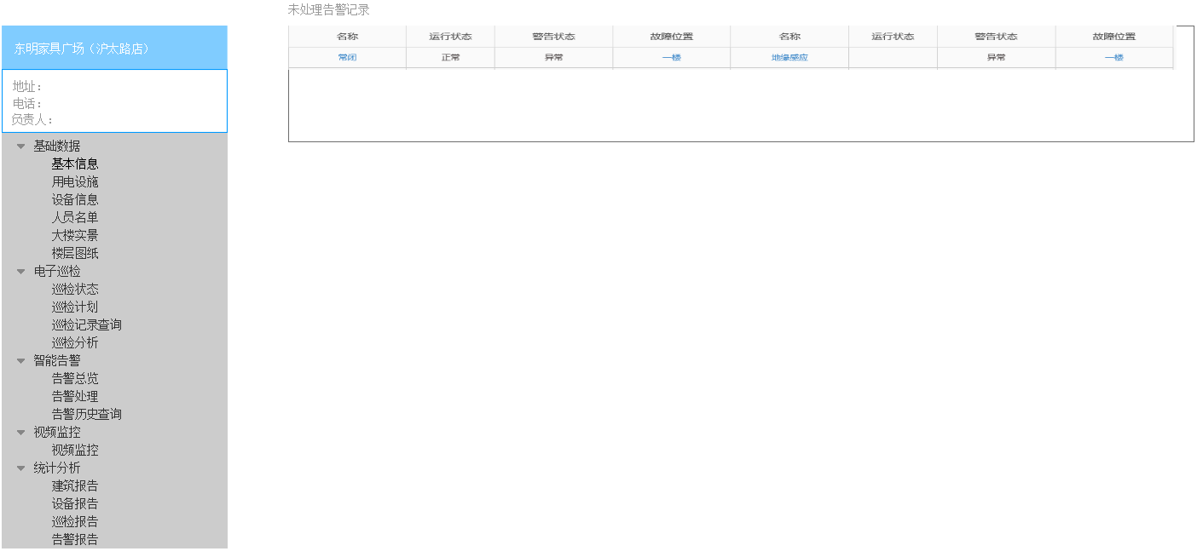

本表为显示 所有标记为未处理的告警记录，从告警记录表中获取数据

点击该条记录，弹出告警处理对话框
 |  |  |  |  |  |  |  |  |  |  | 显示字段
 |  |  |  |  |  |  |  |  |  |  | 传感器id
 |  |  |  |  |  |  |  |  |  |  | 传感器类型
 |  |  |  |  |  |  |  |  |  |  | 运行状态
 |  |  |  |  |  |  |  |  |  |  | 警告状态
 |  |  |  |  |  |  |  |  |  |  | 楼层
 |  |  |  |  |  |  |  |  |  |  | 位置描述
 |  |  |  |  |  |  |  |  |  |  | 处理标记

该告警记录的相关信息

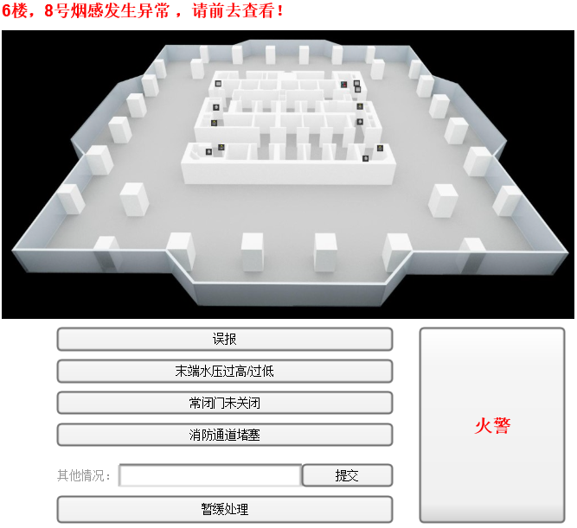

显示该告警点的楼层3D图，以及该告警点所处的位置。 只显示这一个点即可。
该3D图不必旋转

点击6种处理按钮，将处理结果写入告警记录表，并将该条告警标记为已处理。
点击暂缓处理，不做任何动作，直接关闭窗口。

 |  |  |  |  |  |  |  | 告警记录表
字段说明 | 列名 | 数据类型 | 长度 | 小数位 | 标识 | 主键 | 外键 | 允许空 | 默认值 | 说明
 | id | int | 4 | 0 |  |  |  | 否
传感器id
设备状态
告警状态
告警值
告警开始时间
告警结束时间
处理标记
处理结果
处理时间

告警历史查询
按时间区间查，默认时间区段为 当天开始30天内。 按传感器类型查 以上2种组合查询
默认页面打开，记录表为空。

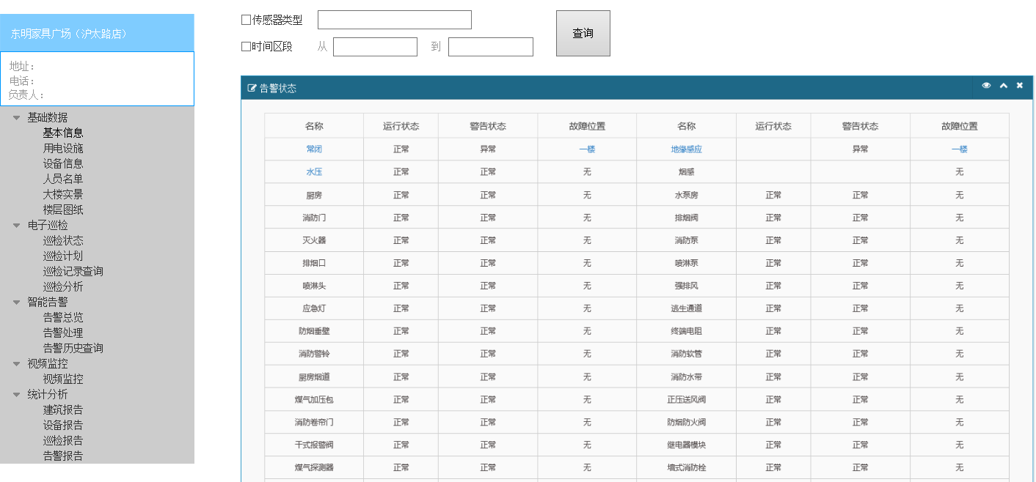

显示字段
传感器id
传感器类型
运行状态
警告状态
楼层
位置描述
处理标记
处理结果
处理时间

全屏监控
传感器告警：
传感器数据接收端会定时将每个传感器的状态信息（正常/异常/失效）写入 传感器信息表中。定时去检索该表的当前状态字段，正常显示绿色，异常显示红色，失效显示黄色。
巡检点告警：
巡检点实际上显示该位置设备的好坏，不标记是否已巡检。
巡检员使用APP标记该巡检点的某个设备损坏，写入设备信息表中当前状态字段。每个设备都关联到巡检点的坐标。
定时检索当前状态字段，只有红色和绿色两种。
从风险表中直接获取
账号登陆后，获取账号绑定的大楼标识。 该名称从大楼信息表中获取

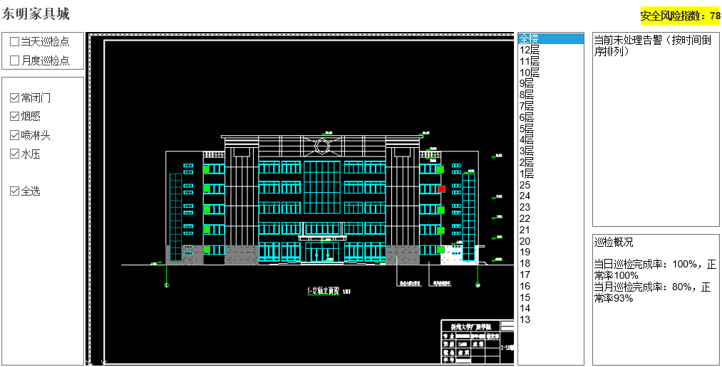

只显示这两种巡检点，写死在程序中。（以后再改）
从告警记录表中查询所有标记为未处理的告警记录

当天巡检点 | 巡检计划中间隔小于等于24小时的巡检点 |  |  |  |  |  |  |  |  |  |  |  | 显示字段：
月度巡检点 | 巡检计划中间隔大于24小时的巡检点 |  |  |  |  |  |  |  |  |  |  |  | 楼层 | 传感器类型 | 位置描述 | 告警状态 | 开始时间
 |  |  |  |  |  |  |  |  |  |  |  |  | 6楼 | 末端水压 | 弱电井 | 异常
在中间图中会显示2种点： 巡检点和传感器点。但这2种点不会同时显示。
当点击 巡检点的多选框时，传感器选择框自动取消选择。反之亦然。

 |  |  |  |  |  |  |  |  |  |  |  |  | 隐藏字段： | （点击记录时，需获取id来定位详细告警信息）
 |  |  |  |  |  |  |  |  |  |  |  |  | 传感器id | 告警id

 |  |  |  |  |  |  |  |  |  |  |  |  | 当日巡检完成度 | 当日巡检设备数量/当日计划巡检设备数量
 |  |  |  |  |  |  |  |  |  |  |  |  | 当月巡检完成度 | 当月巡检设备数量/当月计划巡检设备次数总和
 |  |  |  |  |  |  |  |  |  |  |  |  | 设备正常率 | 当前正常设备数量/设备总数

通过计算公式得到，在该页面刷新时计算。不主动更新。
当日巡检完成度 当月巡检完成度 设备正常率 3个指标。请忽略图中的4个指标。

从传感器类型表中 取出所有的传感器类型（sensor_type字段）
当楼层选择全楼时，中间显示的是 整幢大楼的3D透视图。图片存放在固定子目录中，URL链接存放在 楼层图URL表中。
点位坐标由 传感器信息表，巡检点信息表，以及关联的坐标表 提供。
每张图配一套坐标。
从楼层表中获取该大楼所有的楼层名称

 |  | 表名：Sensor_Type |  |  |  |  |  |  |  | 传感器类型表（元数据表）
 |  | 字段说明 | 列名 | 数据类型 | 长度 | 小数位 | 标识 | 主键 | 外键 | 允许空 | 默认值 | 说明
 |  |  | id | int | 4 | 0 |  |  |  | 否
 |  | 传感器类型 | sensor_type | varchar | 50 | 0 |  |  |  | 否

 |  |  |  |  |  |  |  |  |  | 传感器信息表（含状态）
 |  | 字段说明 | 列名 | 数据类型 | 长度 | 小数位 | 标识 | 主键 | 外键 | 允许空 | 默认值 | 说明
 |  |  | id | int | 4 | 0 |  |  |  | 否
 |  | 传感器id
 |  | 网关标识
 |  | 传感器标识
 |  | 大楼标识
 |  | 楼层
 |  | 位置描述
 |  | 传感器类型
 |  | 当前状态

 |  |  |  |  |  |  |  |  |  | 巡检点信息表
 |  | 字段说明 | 列名 | 数据类型 | 长度 | 小数位 | 标识 | 主键 | 外键 | 允许空 | 默认值 | 说明
 |  |  | id | int | 4 | 0 |  |  |  | 否
 |  | 巡检点id
 |  | RFID
 |  | 大楼标识
 |  | 楼层
 |  | 位置描述

 |  |  |  |  |  |  |  |  |  | 巡检点坐标表
 |  | 字段说明 | 列名 | 数据类型 | 长度 | 小数位 | 标识 | 主键 | 外键 | 允许空 | 默认值 | 说明
 |  |  | id | int | 4 | 0 |  |  |  | 否
 |  | 楼层图URL
 |  | 巡检点id
 |  | 巡X值
 |  | 巡Y值

 |  |  |  |  |  |  |  |  |  | 传感器坐标表
 |  | 字段说明 | 列名 | 数据类型 | 长度 | 小数位 | 标识 | 主键 | 外键 | 允许空 | 默认值 | 说明
 |  |  | id | int | 4 | 0 |  |  |  | 否
 |  | 楼层图URL
 |  | 传感器id
 |  | 传X值
 |  | 传Y值

 |  |  |  |  |  |  |  |  |  | 楼层图URL表
 |  | 字段说明 | 列名 | 数据类型 | 长度 | 小数位 | 标识 | 主键 | 外键 | 允许空 | 默认值 | 说明
 |  |  | id | int | 4 | 0 |  |  |  | 否
 |  | 大楼标识
 |  | 楼层
 |  | 楼层图URL
 |  | 图类型
 |  | 图角度

 |  |  |  |  |  |  |  |  |  | 楼层表
 |  | 字段说明 | 列名 | 数据类型 | 长度 | 小数位 | 标识 | 主键 | 外键 | 允许空 | 默认值 | 说明
 |  |  | id | int | 4 | 0 |  |  |  | 否
 |  | 大楼标识
 |  | 楼层

 |  |  |  |  |  |  |  |  |  | 巡检设备信息表（含状态）
 |  | 字段说明 | 列名 | 数据类型 | 长度 | 小数位 | 标识 | 主键 | 外键 | 允许空 | 默认值 | 说明
 |  |  | id | int | 4 | 0 | 是 | 是 |  | 否
 |  | 大楼标识 | systemnum | nvarchar | 50 | 0 |  |  |  | 是 |  | 系统编号,同building表里的systemnum
 |  | 楼层 | Floorname | nvarchar | 50 | 0 |  |  |  | 是
 |  | 设备位置 | Position | nvarchar | 50 | 0 |  |  |  | 是
 |  | 设备名称 | devicename | nvarchar | 50 | 0 |  |  |  | 是
 |  |  | devicetag | int | 4 | 0 |  |  |  | 是 | 0 | 设备状态（0为正常 1为异常 2为损坏）
 |  |  | rfidtag | nvarchar | 50 | 0 |  |  |  | 是 |  | RFID标签
 |  |  | xunjiandate | int | 4 | 0 |  |  |  | 是 |  | 巡检时间频率(单位是天)
 |  |  | userid | int | 4 | 0 |  |  |  | 是
 |  |  | pinmiantu | nvarchar | 0 | 0 |  |  |  | 是 |  | 平面图url
 |  |  | lititu | nvarchar | 0 | 0 |  |  |  | 是 |  | 3D图url
 |  |  | imags | varchar | 50 | 0 |  |  |  | 是
 |  | 当前状态 | states | int | 4 | 0 |  | 是 |  | 是 |  | 0正常 1 不正常
 |  |  | isfaulty | int | 4 | 0 |  |  |  | 是
 |  |  | repairmethod | varchar | 50 | 0 |  |  |  | 是
 |  |  | inspecdate | datetime | 8 | 3 |  |  |  | 是
 |  |  | state | int | 4 | 0 |  |  |  | 是 |  | 0正常 1 不正常
 |  |  | acceptance | int | 4 | 0 |  |  |  | 是 |  | 0 正常 1待验收2验收退回 3申请验收
 |  |  | iplanId | int | 4 | 0 |  |  |  | 是
 |  |  | faultycause | varchar | MAX | 0 |  |  |  | 是
 |  |  | rejectreason | varchar | 50 | 0 |  |  |  | 是
 |  |  | reportdate | datetime | 8 | 3 |  |  |  | 是
 |  |  | rejectdate | datetime | 8 | 3 |  |  |  | 是
 |  |  | startime | datetime | 8 | 3 |  |  |  | 是
 |  |  | endtime | datetime | 8 | 3 |  |  |  | 是
 |  |  | xtime | datetime | 8 | 3 |  |  |  | 是
 |  |  | xz | varchar | 50 | 0 |  |  |  | 是
 |  |  | yz | varchar | 50 | 0 |  |  |  | 是
 |  |  | historyId | int | 4 | 0 |  |  |  | 是
 |  | 巡检点id | pointsfridtag | varchar | 50 | 0 |  |  |  | 是

公告 交流问答 消防知识
原型页面没做。
公告页面，显示所有的公告记录。表中显示除id以外所有字段。
登录后的弹屏公告，在有效期内的公告，逐一显示。只有当用户点击已阅读时，才能关闭弹屏公告，否则一直保持最前端。

 |  |  |  |  |  |  |  | 公告表
字段说明 | 列名 | 数据类型 | 长度 | 小数位 | 标识 | 主键 | 外键 | 允许空 | 默认值 | 说明
 | id | int | 4 | 0 | 是 | 是 |  | 否
标题 | title | varchar | 50 | 0 |  |  |  | 是
内容 | comm | varchar | MAX | 0 |  |  |  | 是
发布时间 | cdata | datetime | 8 | 3 |  |  |  | 是
结束时间 | cdata | datetime | 8 | 3 |  |  |  | 是
发布人 | userid |  |  |  |  |  |  | 是

原型页面没做。
知识库页面，显示标题，摘要，类型，发布时间。
点击标题，弹出悬浮页面，显示该条知识的所有详细信息。
 |  |  |  |  |  |  |  | 知识库
字段说明 | 列名 | 数据类型 | 长度 | 小数位 | 标识 | 主键 | 外键 | 允许空 | 默认值 | 说明
 | id | int | 4 | 0 | 是 | 是 |  | 否
标题 | title | varchar | MAX | 0 |  |  |  | 是
内容 | contents | varchar | MAX | 0 |  |  |  | 是
发布时间 | ctime | datetime | 8 | 3 |  |  |  | 是
类型 | type | varchar | 50 | 0 |  |  |  | 是
视频链接 | videoUrl | varchar | 50 | 0 |  |  |  | 是
摘要 | simple | varchar | MAX | 0 |  |  |  | 是

